상품제안서
메탈 볼마커 | 상품코드: S26250

 |  |  |  |  |  |  | 02-713-8555 | www.synergygift.co.kr
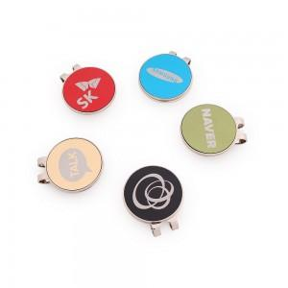 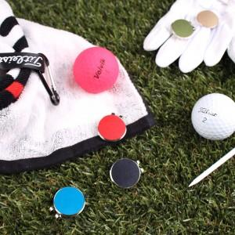 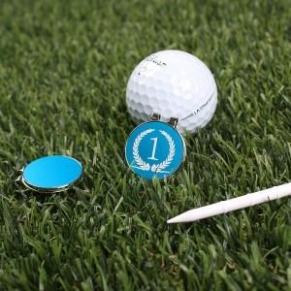

【상세/제작정보】 | 100%국내생산으로 높은 퀄리티의 커스텀 볼마커

【인쇄/포장옵션】 | 레이저 / 싸바리케이스

【공급단가】 | 수량 | 100~ | 300~ | 500~ | 1,000~ | 3,000~
*VAT별도 | 단가 | 2,860원 | 2,810원 | 2,750원 | 2,640원 | 2,530원

【상품 URL】 | https://www.synergygift.co.kr:443/src/goods_detail.php?gdno=26250

